محضر استلام
محضر استلام رخام من مستودع الرخام و تسليمه لمقاول القص والتركيب

رقم المحضر: |  |  |  |  |  |  |  | التاريخ: |  | 10/04/2026
اسم المستودع: |  |  | مستودع مورد الرخام |  |  |  |  | رقم أمر التوريد:
المسلّم: |  |  | مورد الرخام |  |  |  |  | المستلم: |  | مقاول الرخام
المشروع / الموقع: |  |  | فيلا سكنية – الرياض |  |  |  |  | رقم السيارة / السائق:

م | نوع الرخام | المقاس الأصلي (سم) | المقاس بعد قص الشرخ (سم) | السماكة (سم) | إجمالي الألواح المستلمة | إجمالي المجموعة | صورة | ألواح سليمة | ألواح بها شرخ في جهة واحدة | ألواح بها شرخ في جهتين | ملاحظات
1 | 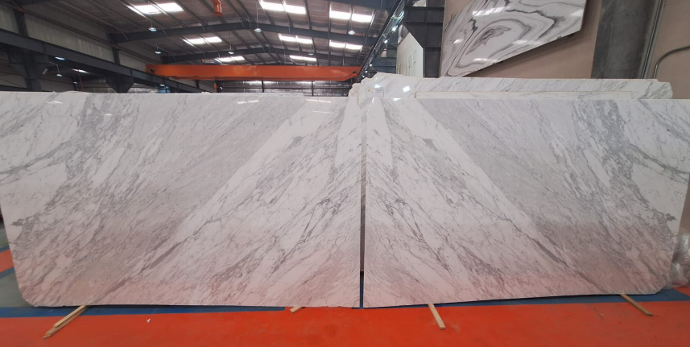 كلكاتا ايطالى | 178 × 298 | 170 × 285 | 2 | 4 | 36 | 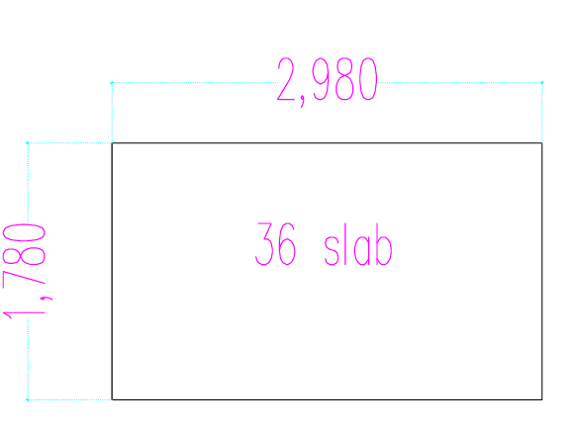 | 4 |  |  | سليم – بدون شروخ
2 |  |  | 173 × 292 |  | 20 |  |  | 20
3 |  |  | 173 × 293 |  | 8 |  |  | 8
4 |  |  | 173 × 275 |  | 4 |  |  | 4
5 |  | 179 × 298 | 173 × 270 |  | 1 | 1 | 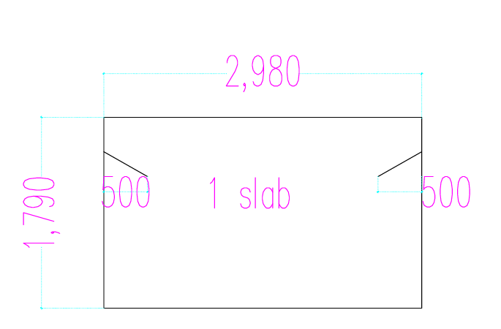 |  |  | 1 | شرخ في الطرفين – حوالي 50 سم من كل طرف
6 |  | 179 × 298 | 173 × 270 |  | 9 | 25 | 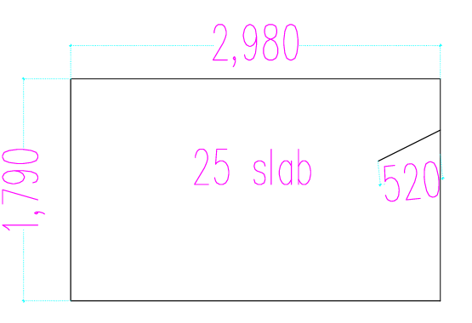 |  | 9 |  | شرخ في طرف واحد – حوالي 52 سم
7 |  |  | 173 × 275 |  | 6 |  |  |  | 6
8 |  |  | 173 × 265 |  | 10 |  |  |  | 10
9 |  | 177 × 297 | 173 × 262 |  | 10 | 10 | 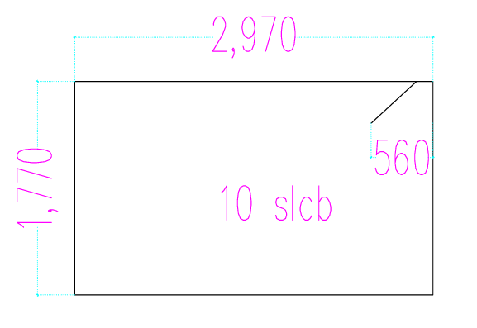 |  | 10 |  | شرخ في ركن طرف واحد – حوالي 56 سم
10 | 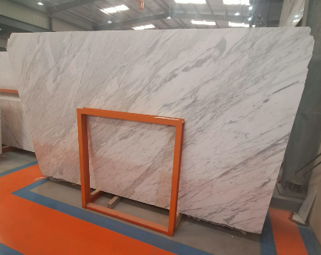 كلكاتا ايطالى | 190 × 310 | 180 × 305 | 2 | 11 | 11 |  | 11 |  |  | سليم – بدون شروخ

الإجمالي |  |  |  |  | 83 |  |  | 47 | 35 | 1
النسبة من الإجمالي |  |  |  |  | 100.0% |  |  | 56.6% | 42.2% | 1.2%

ملاحظات عامة:

المسلّم – مورد الرخام |  |  |  | المستلم – مقاول الرخام |  |  |  |  | يعتمد (المشرف)
الاسم: .................................... |  |  |  | الاسم: .................................... |  |  |  |  | الاسم: ....................................
التوقيع: ................................ |  |  |  | التوقيع: ................................ |  |  |  |  | التوقيع: ................................
التاريخ: ....../....../........ |  |  |  | التاريخ: ....../....../........ |  |  |  |  | التاريخ: ....../....../........

